Sheet1
 | 제품명 | 사진 | 설명 | 제조사 | 사이트 | 개수 | 가격(원)
1 | MX-64T 벌크팩 (6개) | 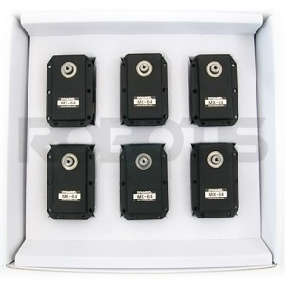 | 가격을 낮춘 벌크 구성 (TTL 버전) | (주)로보티즈 | http://www.robotis.com/shop/item.php?it_id=902-0069-000 | 1 | 1,375,000
2 | OpenCR1.0 | 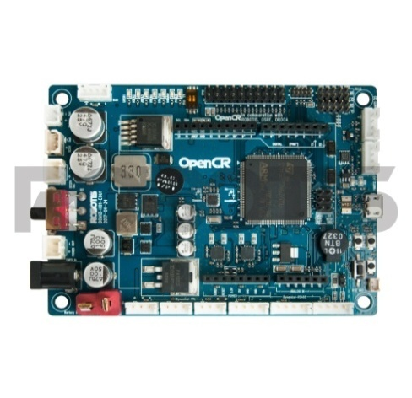 | 오픈소스 제어기, ARM Cortex-M7, 다이나믹셀 제어 | (주)로보티즈 | http://www.robotis.com/shop/item.php?it_id=903-0257-000 | 1 | 198,000
3 | 360 Laser Distance Sensor LDS-01 | 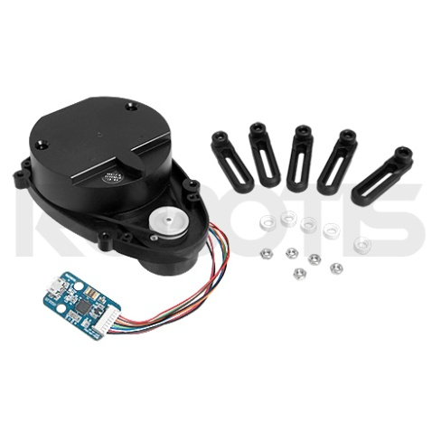 | 360도 2차원 레이저 스캐너, SLAM 작업에 최적화 | (주)로보티즈 | http://www.robotis.com/shop/item.php?it_id=903-0258-000 | 1 | 198,000
4 | 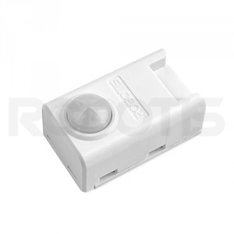 동작감지 센서 PIR-10 |  | 인체 움직임 감지 가능 | (주)로보티즈 | http://www.robotis.com/shop/item.php?it_id=902-0109-000 | 1 | 19,800
 |  |  |  |  |  |  | 1,790,800
5 | 삼디몰 렌치 볼트 | 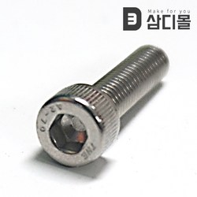 | 볼트 | 삼디몰 | https://my.coupang.com/purchase/detail/29000024422933 | 수십개 | 8,070
6 | 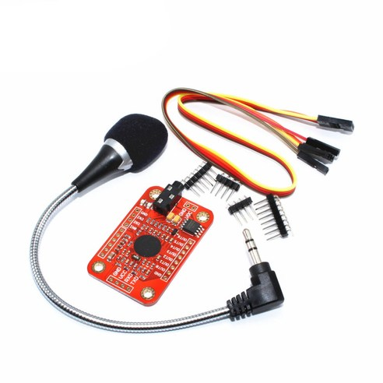 음성인식모듈 v3 아두이노 Voice Recognition Module |  | 음성 인식 가능 | 티앤디시스템 | https://www.coupang.com/vp/products/78762662?itemId=254061135&vendorItemId=3618505120&q=%EC%9D%8C%EC%84%B1%EC%9D%B8%EC%8B%9D%EB%AA%A8%EB%93%88+v3+%EC%95%84%EB%91%90%EC%9D%B4%EB%85%B8+Voice+Recognition+Module&itemsCount=1&searchId=6cc61bb02684481bb150f17166198e20&rank=0 | 1 | 47,500
7 | 아두이노 메탈기어 MG90s 서보모터 | 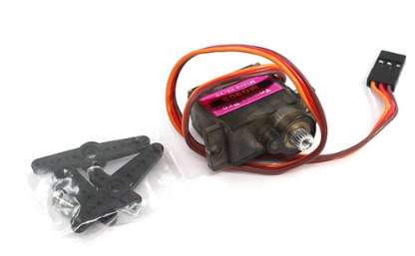 | 로봇팔 서보모터 | (주) 하나웨딩네트웍스 | https://www.coupang.com/vp/products/23748706?itemId=92521314&vendorItemId=3161961123&q=%EC%95%84%EB%91%90%EC%9D%B4%EB%85%B8+%EB%A9%94%ED%83%88%EA%B8%B0%EC%96%B4+MG90s+%EC%84%9C%EB%B3%B4%EB%AA%A8%ED%84%B0&itemsCount=1&searchId=f72c01731d3646239185000116d3742f&rank=0 | 2 | 7,800
8 | 아두이노 SG 90 서보 모터 servo motor | 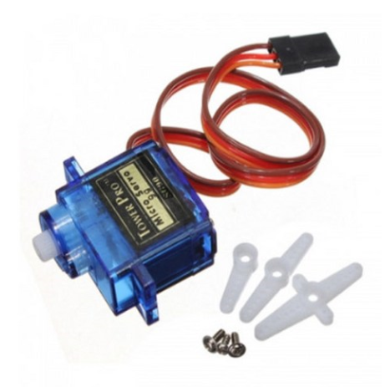 | 로봇팔 서보모터 | 수인시스템 | https://www.coupang.com/vp/products/139513324?itemId=407063549&vendorItemId=3994997523&q=%EC%95%84%EB%91%90%EC%9D%B4%EB%85%B8+SG+90+%EC%84%9C%EB%B3%B4+%EB%AA%A8%ED%84%B0+servo+motor&itemsCount=2&searchId=92465db8231e46499d257041e69fc0a6&rank=0 | 4 | 9,600

